Requirements
Требования к форме регистрации
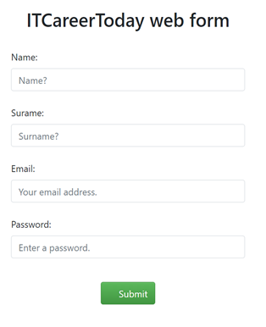
http://itcareer.pythonanywhere.com/

1 | Поля"Name", "E-mail", "Password" обязательны для заполнения, поле "Surname" - необязательное.
2021-01-01 | Возможен способ редактирования Ctrl+c/Ctrl+V
2021-02-01 | Навигация по полям настранице с помощью Tab

2 | Поле "Name"
 | Латинские буквы
 | Верхний нижний регистр
 | Допустимы символы: точка, тире, нижнее подчеркивание. Остальные символы запрещены.
 | Максимальное количество символов -128, минимальное количество символов -1.
 | Нельзя использовать цифры
 | При введении большого кол-ва символов поле не должно растягиваться
 | При некорректном вводе поле подсвечивается красным (рамка) и высвечивается ошибка

3. | Поле "Surname"
 | Латинские буквы
 | Верхний нижний регистр
 | Допустимы символы: точка, тире, нижнее подчеркивание. Остальные символы запрещены.
 | Максимальное количество символов -128, минимальное количество символов -1.
 | Нельзя использовать цифры
 | При введении большого кол-ва символов поле не должно растягиваться
 | При некорректном вводе поле подсвечивается красным (рамка) и высвечивается ошибка

 | Поле "E-mail"
 | Латинские буквы
 | Верхний нижний регистр
 | Цифры допустимы для ввода
 | Минимальное количество символов до "@" - 5, максимальное - 32
 | Минимальное количество символов после "@" - 2, максимальное - 16
 | Минимальное количество символов после "." - 2 максимальное 5
 | Допустимые спецсимволы до "@": тире, нижнее подчеркивание
 | Допустимые спецсимволы после "@" до ".": тире, точка
 | После точки спецсимволы не допустимы для ввода
 | При некоректном вводе появляется сообщение "Вы неверно ввели e-mail"

 | Поле "Password'
 | Латинские буквы
 | Верхний нижний регистр
 | Максимальное количество символов -32, минимальное количество символов -5.
 | Должен содержать хотя бы одну цифру
 | Может содержать любой спец.символ кроме пробела
 | Отображение точек при вводе пароля
 | При некоректном вводе появляется сообщение "Вы неверно ввели пароль"

